Sheet1
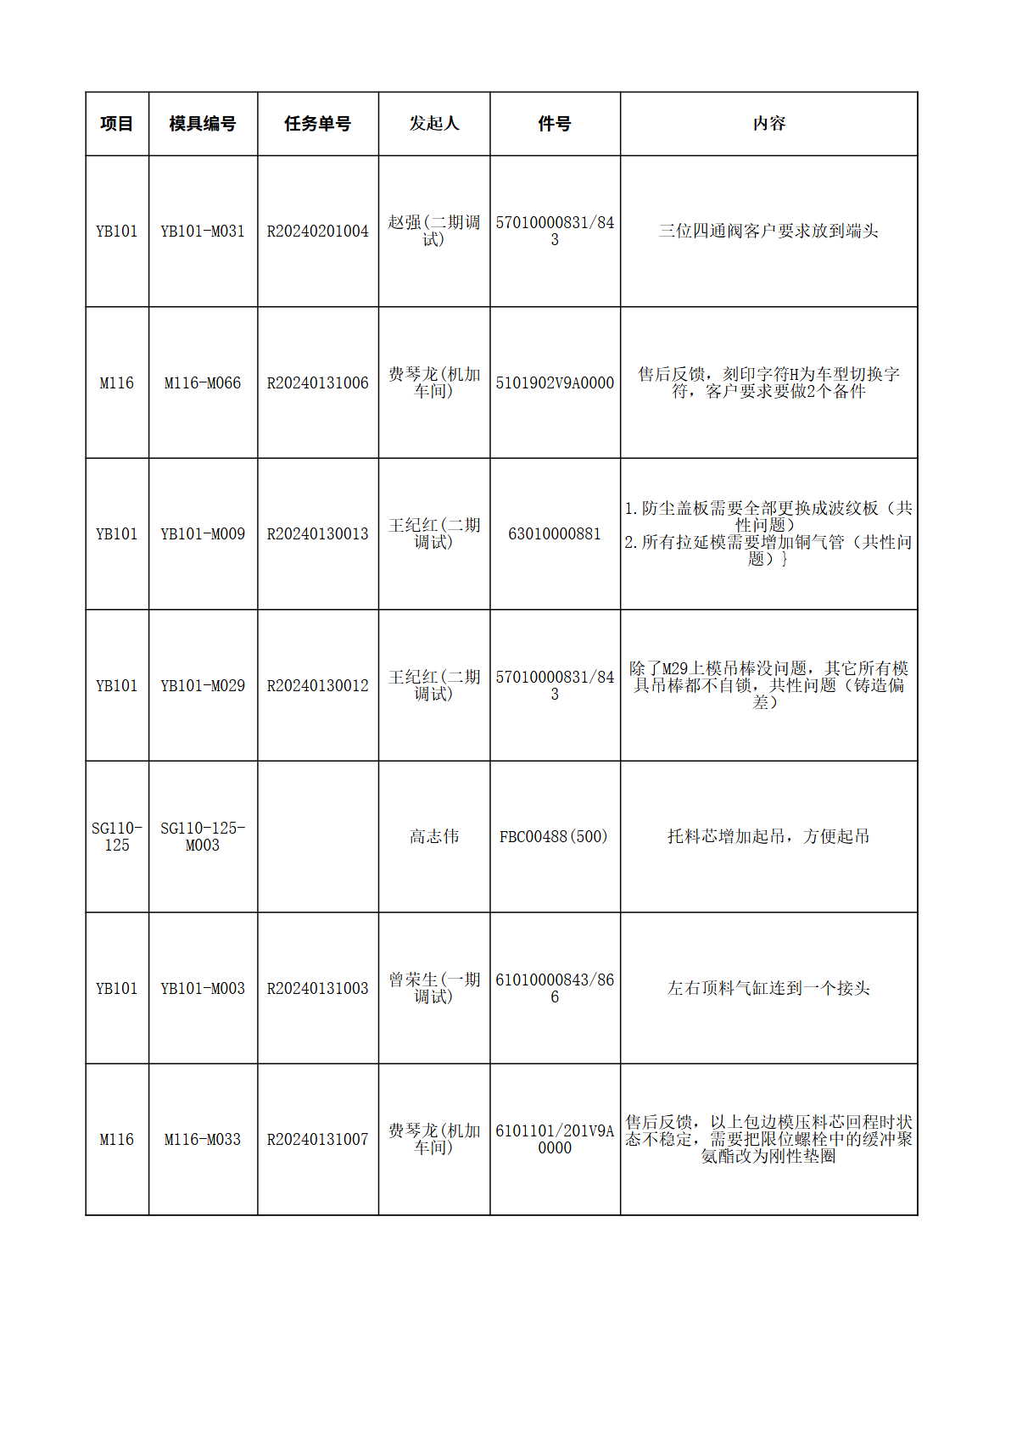
图片
2
3
2
4
2

